Vi phạm
Thời gian | Loại vi phạm | Lý do | Hình ảnh
2026-06-06 18:30:08 | Mask | Phát hiện thiếu: MASK | 
2026-06-06 18:30:13 | Hardhat, Safety Vest | Phát hiện thiếu: HARDHAT, SAFETY VEST | 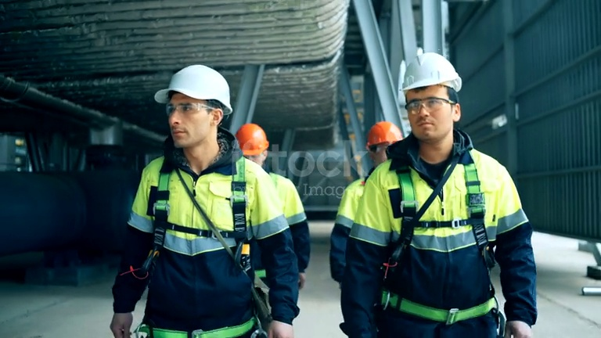
2026-06-06 18:30:23 | Mask | Phát hiện thiếu: MASK | 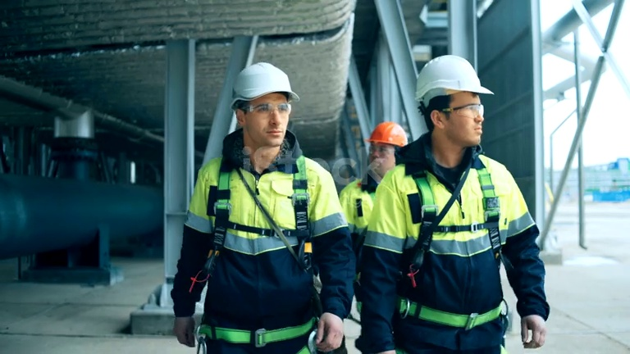
2026-06-06 18:30:28 | Mask | Phát hiện thiếu: MASK | 